Лист1
 |  | Согласовано:
 |  | Директор МУ "Школьное питание"
 |  | ____________________ Л.С. Павлова

 | МЕНЮ
 | на " 29 " декабря 2022 года

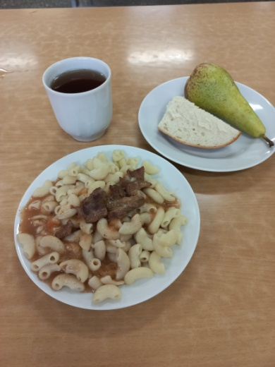
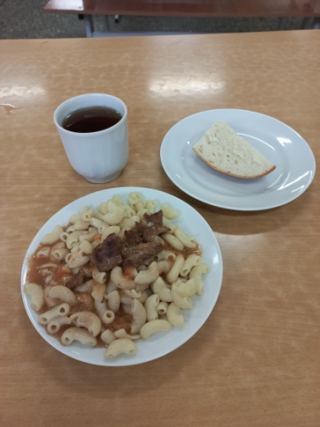
 | Прием пищи, наименование блюд | Масса порции (г) | Пищевые вещества (г) |  |  | Энергетическая ценность (ккал)

 |  |  | Б | Ж | У
 | ЗАВТРАК 1-4 класс
260 | Гуляш мясной | 50/50 | 15 | 6 | 4 | 134
202 | Макаронные изделия отварные | 150 | 5 | 6 | 37 | 212
376 | Чай с сахаром | 200/15 | 0 | 0 | 15 | 60
ПТ | Хлеб пшеничный | 20 | 2 | 0 | 14 | 70
 | Груша | 160 | 1 | 1 | 19 | 85
 | Итого: |  | 23 | 13 | 89 | 561

 | ЗАВТРАК 5-11 класс
260 | Гуляш мясной | 50/50 | 15 | 6 | 4 | 134
202 | Макаронные изделия отварные | 150 | 5 | 6 | 37 | 212
376 | Чай с сахаром | 200/15 | 0 | 0 | 15 | 60
ПТ | Хлеб пшеничный | 20 | 2 | 0 | 14 | 70
 | Итого: |  | 22 | 12 | 70 | 476

